상품제안서
모스니에 초고속 3in1케이블 충전기세트 | 상품코드: S39597

 |  |  |  |  |  |  | 02-713-8555 | www.synergygift.co.kr
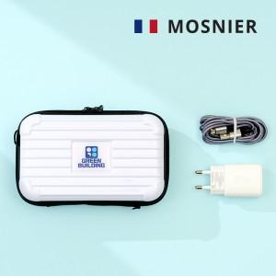

【상세/제작정보】 | <p><span style="font-size: 14pt;">※ 수량 미만 발주 희망시 별도 문의 바랍니다.</span></p><p><span style="font-size: 14pt;">※ 충전기 하단 GaN 문구가 없는 경우도 있습니다.</span></p><p><span style="font-size: 14pt;">※ 운임비 별도 발생 됩니다.</span></p>

【인쇄/포장옵션】 | 에폭시, 풀칼라, 종이케이스 컬러인쇄 / 포장지포장

【공급단가】 | 수량 | 100~ | 300~ | 500~ | 1,000~ | 5,000~
*VAT별도 | 단가 | 11,400원 | 10,800원 | 10,600원 | 10,400원 | 10,000원

【상품 URL】 | https://www.synergygift.co.kr:443/src/goods_detail.php?gdno=39597

